セルフチェックシート_使い方
■セルフチェックシートシートの目的
 | ・ | 本シートは、「財務状況に応じた事業再生の手引き」のステップ4(P27)で改善余地ごとの打ち手および優先順位を検討するための材料として使用します。
 | ・ | 「入力シート」で改善余地ごとの打ち手の実行における効果を試算し、「結果シート」で過去のP/L実績やADR・稼働率等のKPI実績を踏まえた計画数値を作成します。
 | ・ | なお、手引きP27に記載のとおり、試算結果が自社の達成すべき目標水準に到達しない場合は、打ち手の再検討（手数・強度）を行い、目標水準に到達するまで繰り返します。

■更新手順
 | ⓪「計画年度」「期初月」を入力
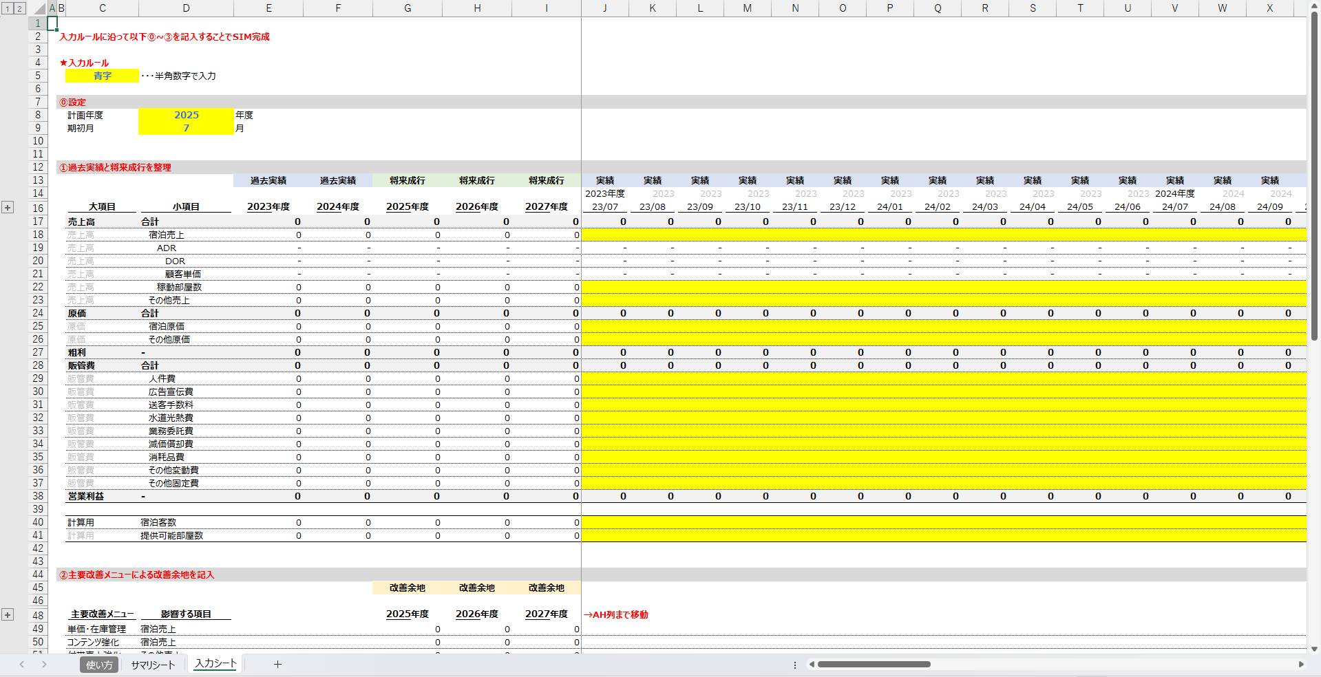

※期初など、試算する年度や月を変更する際にはこちらを変更してください。

 | ②過去実績と将来成行の月別の数値を入力

 | ③主要改善メニューによる改善余地を入力
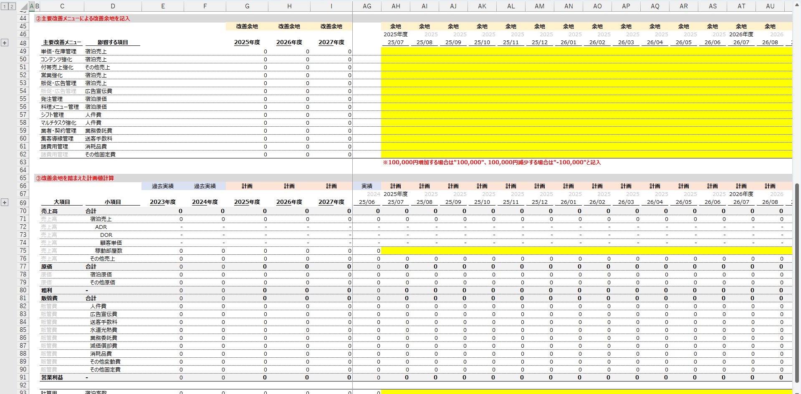

 | ④改善余地を踏まえた「稼働部屋数」と「宿泊客数」を入力
